Лист 1
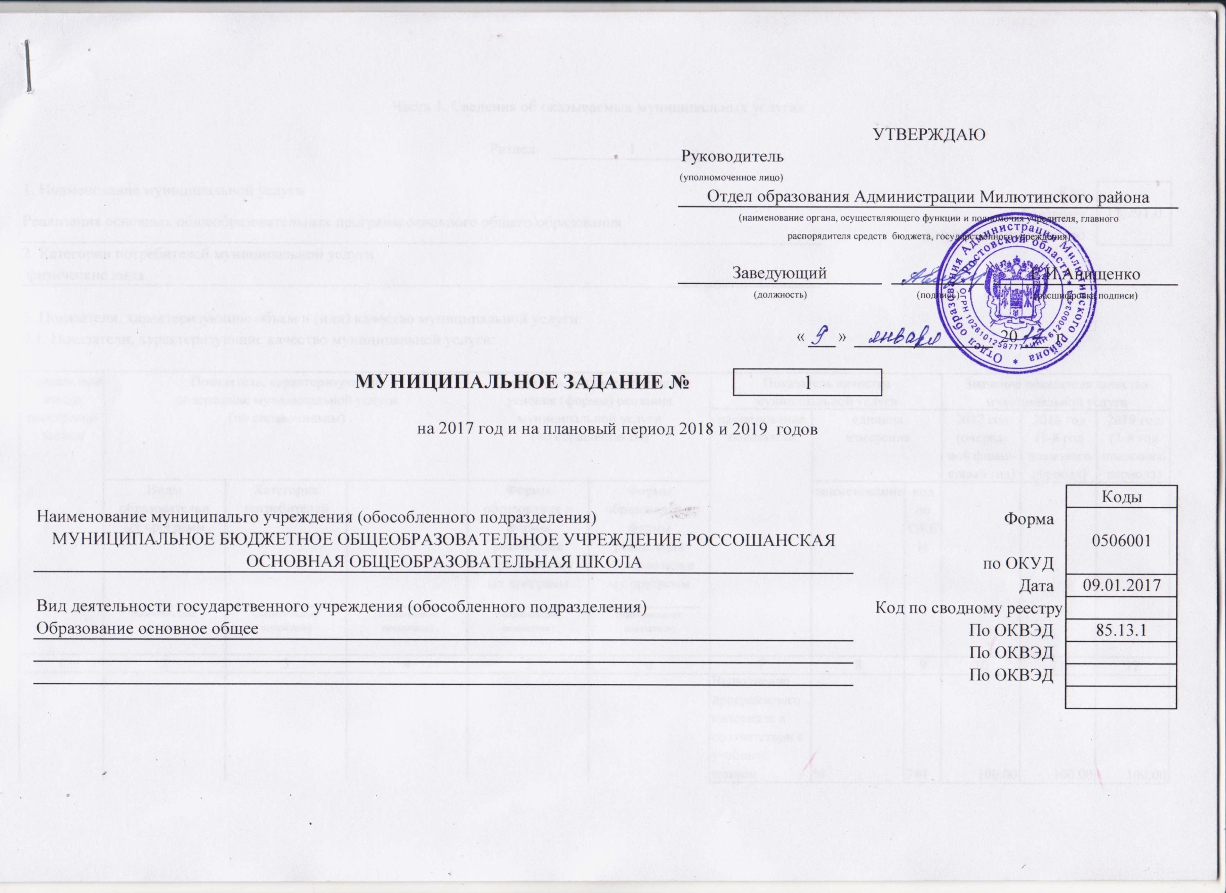

Наименование муниципальго учреждения (обособленного подразделения)
МУНИЦИПАЛЬНОЕ БЮДЖЕТНОЕ ОБЩЕОБРАЗОВАТЕЛЬНОЕ УЧРЕЖДЕНИЕ РОССОШАНСКАЯ ОСНОВНАЯ ОБЩЕОБРАЗОВАТЕЛЬНАЯ ШКОЛА

Вид деятельности государственного учреждения (обособленного подразделения)
Образование основное общее

